CollectiveAccess
Image | Object | Description | Date
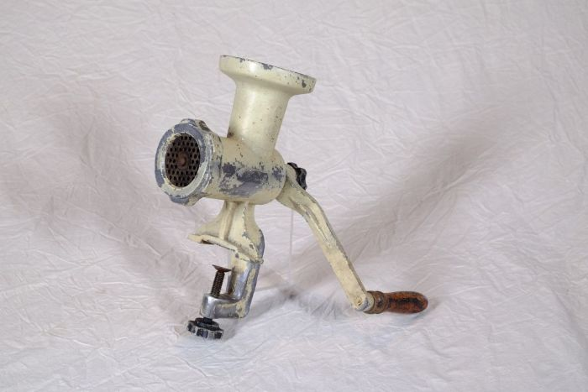 | Fleischwolf "Jonas" (A1169) | Ein Fleischwolf fand vielfältigen Einsatz beim Zerkleinern und Vermengen („Wolfen“) von Lebensmitteln wie Fleisch, Fisch und Gemüse. Er wurde beispielsweise zur Herstellung von Wurstbrät und Hackfleisch genutzt.
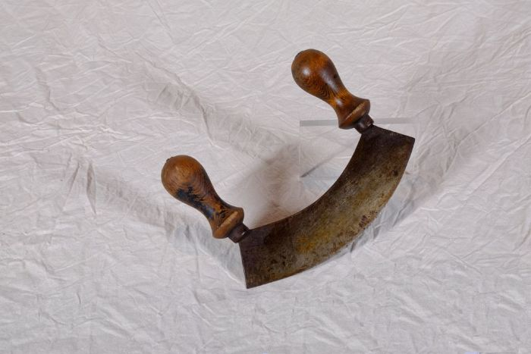 | Wiegemesser (A1200) | Ein Wiegemesser wurde mit beiden Händen bedient. Durch eine pendelartige Bewegung konnten damit unter anderem Kräuter, Gewürze und Gemüse effizient zerkleinert werden. Vor dem Aufkommen von Fleischwölfen wurden Wiegemesser auch zur Herstellung von Mett und Hackfleisch benutzt.
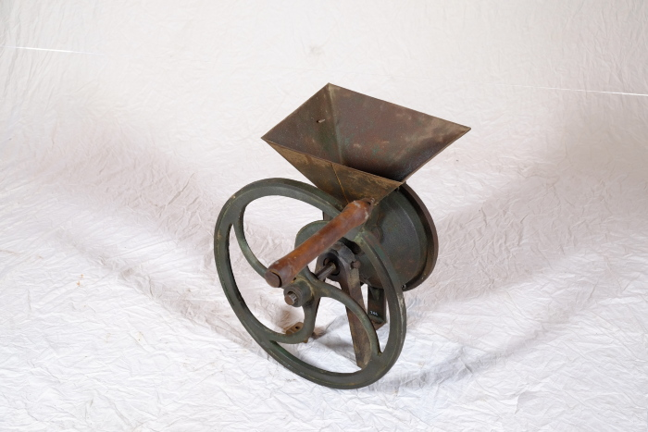 | Schrotmühle (A1263) | Schrotmühlen dienten zum Zerkleinern von Getreide. Dieser als Schroten bezeichnete Vorgang spaltet das Korn mit Hilfe der Mahlscheibe in seine Bestandteile auf. Im Schrot ist daher, im Gegensatz zum fein gesiebten Mehl, nicht nur der Mehlkörper, sondern auch die Hülse des Korns enthalten. Mehl für den Haushalt wurde bereits im 19. Jahrhundert vorrangig von Müllern in großen Mühlen gemahlen. Eine Schrotmühle diente daher eher zur Herstellung von Tierfutter. Gespaltenes Korn war verdaulicher und lieferte dem Tier damit mehr Energie und Nährstoffe.
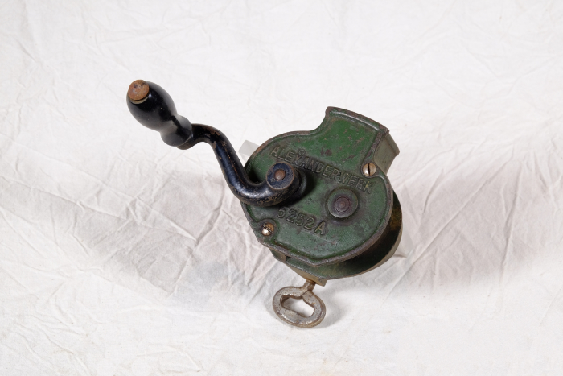 | Bohnenschneidemaschine "Alexanderwerk 5252A" (A1463) | Die Bohnenschneidemaschine "Alexanderwerk 5252A" wurde zum Zerkleinern von Bohnen, aber auch anderem Gemüse verwendet. Hierfür musste die Handkurbel gedreht werden, um so die Schneidewalzen im Innern des Gerätes anzutreiben.
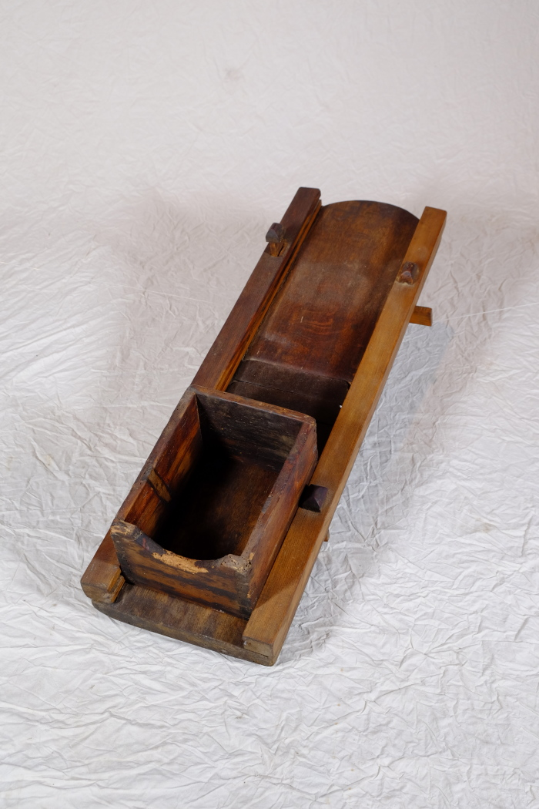
 | Kohlhobel (A1465) | Ein Kohlhobel, auch als Krauthobel bezeichnet, wurde verwendet, um eine größere Anzahl an Kohlköpfen zu zerkleinern, beispielsweise für die Herstellung von Sauerkraut.

